記載例
 | 様式第1号（第4条関係）
 | 阿蘇市お知らせ端末配信申請書

必須
放送の内容について所管する担当部署で配信に関して決裁し情報課に申請する
 |  |  |  |  |  |  |  |  |  |  |  |  |  |  |  | 所管課決裁 |  |  |  | （ | 情報課 |  |  |  |  |  |  | ） |  | 内線 |  |  | 1355
情報課決裁
課長 |  | 課長補佐 |  |  |  | 係長 |  |  | 担当 |  |  | 係員 |  |  |  | 課長 |  |  | 課長補佐 |  |  |  | 係長 |  |  | 担当 |  |  |  |  | 係員

必須
申請者の団体名、住所、氏名、連絡先を記入する
 |  |  |  |  |  |  |  |  |  |  |  |  |  |  |  | （申 請 者）
 | 阿蘇市情報課長 様 |  |  |  |  |  |  |  |  |  |  |  |  |  |  | 所 属 |  |  |  |  |  | NPO法人 ○○△△
 |  |  |  |  |  |  |  |  |  |  |  |  |  |  |  | （団体名）
 |  |  |  |  |  |  |  |  |  |  |  |  |  |  |  | 住 所 |  |  |  |  |  | 阿蘇市一の宮町宮地○○番地
 |  |  |  |  |  |  |  |  |  |  |  |  |  |  |  | ※団体の場合のみ
 | お知らせ端末の配信について以下のとおり申請します。 |  |  |  |  |  |  |  |  |  |  |  |  |  |  | 氏 名 |  |  |  |  |  | ○○×× |  |  |  |  |  |  |  |  |  |  |  | ㊞
 |  |  |  |  |  |  |  |  |  |  |  |  |  |  |  | ※団体の場合代表者名
 |  |  |  |  |  |  |  |  |  |  |  |  |  |  |  | 連絡先（内線） |  |  |  |  |  | 0967-22-××××

必須
申請日、対象者、掲載期限、定時配信等の必要情報を記入する
 |  |  |  |  |  |  |  |  |  |  |  |  |  |  |  | ※阿蘇市以外の組織、又は団体等が申請する場合は、配信の内容を所管する阿蘇市の部署を通して申請してください。

 | （太枠の中を記入してください）

 | お知らせ端末配信情報 |  |  |  |  |  |  |  |  |  |  | 定時配信 |  |  |  |  |  |  |  | 朝・夜 |  | 定時配信以外の場合

 | 申請日 |  |  | 24 | 年 |  | 7 | 月 |  | 3 | 日 | 24 | 年 | 7 | 月 |  | 24 | 日 |  | 夜 |  | 24 | 年 | 7 | 月 |  | 27 |  | 日 |  |  | 18 |  |  | 時

上記の配信方法によらない場合は、その配信方法を記入
 | 配信地域 ・対象者 |  |  | 一の宮地区 |  |  |  |  |  |  |  | 24 | 年 | 7 | 月 |  | 27 | 日 |  | 朝 |  |  | 年 |  | 月 |  |  |  | 日 |  |  |  |  |  | 時

 | 端末への 掲載期限 |  |  | 24 | 年 |  | 7 | 月 |  | 27 | 日 |  | 年 |  | 月 |  |  | 日 |  |  |  |  | 年 |  | 月 |  |  |  | 日 |  |  |  |  |  | 時

 | その他の配信方法

 | タイトル |  | テスト放送

 | 画面イメージ |  | 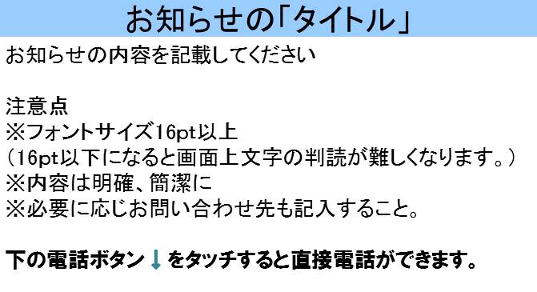
必須
お知らせ端末配信時の画面イメージ（コンテンツ）を記載する。
（注）
コンテンツはパワーポイントで作成します。
パワーポイントスライドは幅17.76×高さ10.98が標準です。
ただし、電話発信ボタンを画面下部に挿入する場合は幅17.76×高さ9.66となります。

必須
情報課への申請と同時に、コンテンツのデータ（パワーポイントスライド）を情報課の担当までメールする。

必須
配信内容についての問い合わせ先を記入（原則として市の所管課の連絡先）

 | 問い合わせ先 |  | 阿蘇市情報課 22-3253

 | 音声放送内容 |  | 情報課からお知らせします。 ○月○日、午後○○時から、○○○において○○○○が開催されます。 皆様のご来場をお待ちしています。 |  |  |  |  |  |  |  |  |  |  |  |  |  |  |  |  |  |  |  | 情報課確認欄 | 配信予約 |  |  | HP |  |  |  |  | 予定表

必須
冒頭に、どこからのお知らせかを記入すること。 音声放送は明瞭簡潔な内容で、長くなりすぎないように注意すること。

